CollectiveAccess
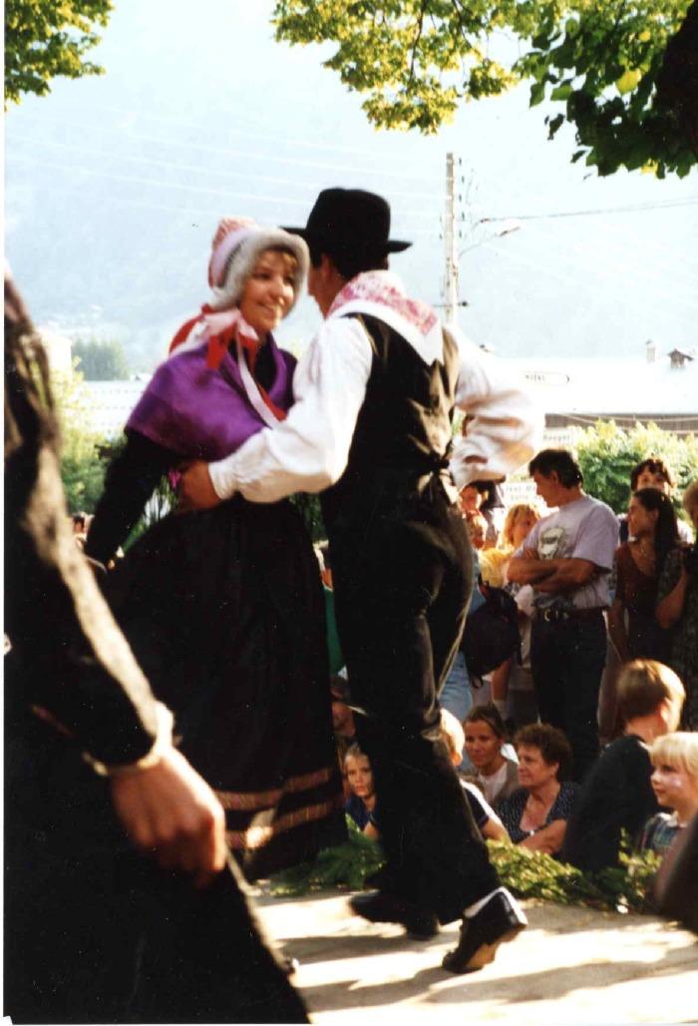
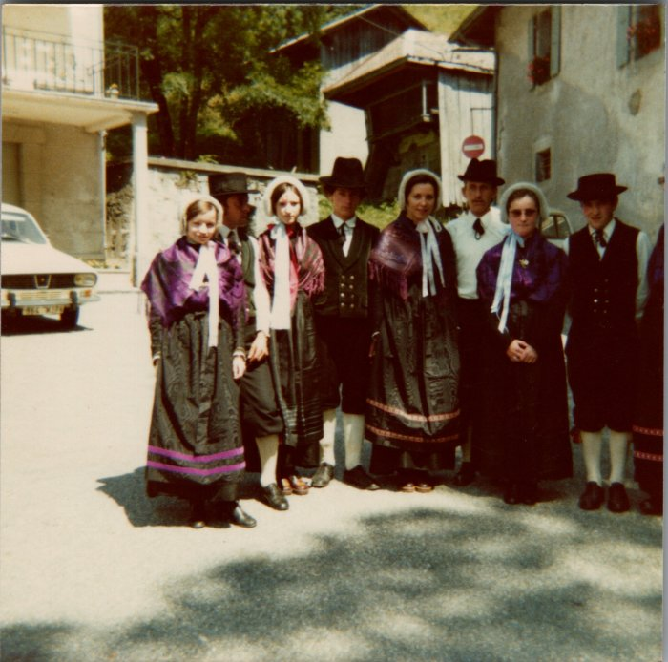
Image | Object | Description | Date
 | Groupe Folklorique Le Prazon (7-006) | Groupe Folklorique Le Prazon Place du tilleul de Sixt. Kermesse du 15 août 1995.
 | Photo du folklore dans les années 80 à Sixt (22-015) | Photo du folklore dans les années 80 à Sixt RICHARD Jean Pierre "bouzaron", Sylviane, DEFFAYET Hélène, FORAX Marie-Jeanne, DENAMBRIDE Marie-Thérèse

